説明
全社用_稼働データの説明

 | ■レポートの用途
 |  | ラインごとの稼働状況や生産数を確認するためのレポート

 | ■画面一覧
 |  | No | 画面名称
 |  | 1 | 全ライン_稼働状況
 |  | 2 | 全ライン_生産数/計画数
 |  | 3 | ライン毎_稼働詳細

①最終データ更新日時
 | ■画面説明
 |  | 全ライン_稼働状況
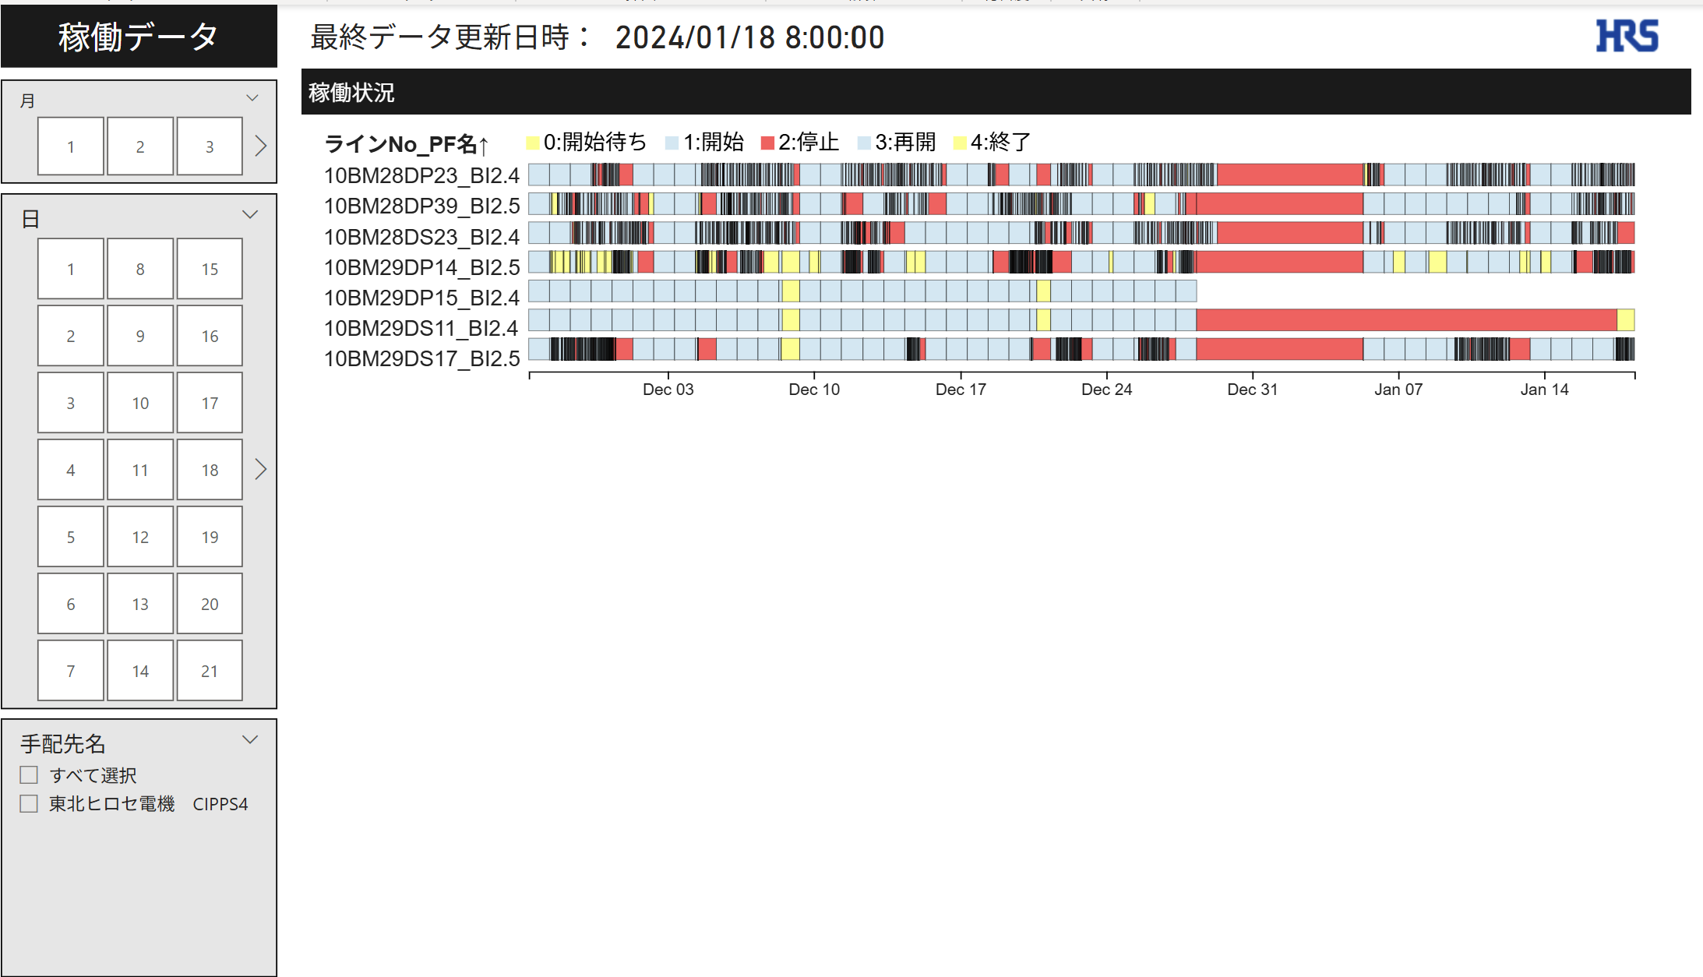
②月

③日

⑤稼働状況

④手配先名

 |  |  | No | 名称 |  | 説明
 |  |  | 1 | 最終データ更新日時 |  | 最後に連携されたログの日時を表示
 |  |  | 2 | 月 |  | 選択した月で稼働状況を抽出可能
 |  |  | 3 | 日 |  | 選択した日で稼働状況を抽出可能
 |  |  | 4 | 手配先名 |  | 選択した手配先で稼働状況を抽出可能
 |  |  | 5 | 稼働状況 |  | ラインNo_PFごとの稼働状況を表示
①最終データ更新日時
 |  | 全ライン_生産数/計画数
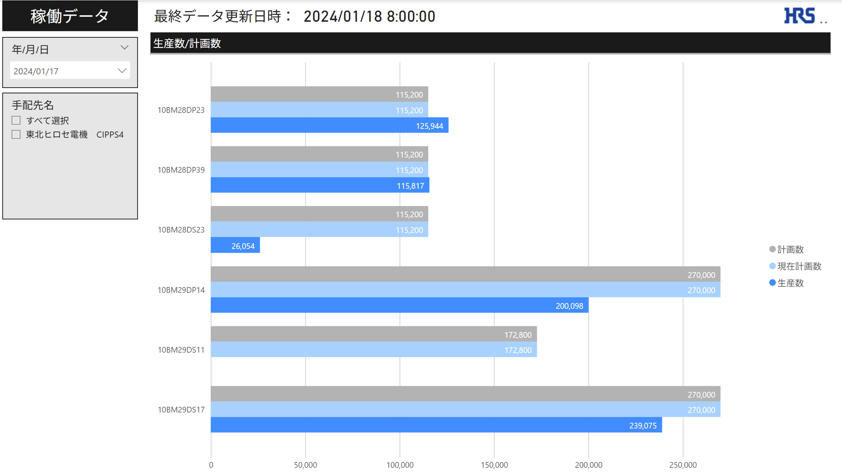

②年/月/日

④生産数/計画数
③手配先名

 |  |  | No | 名称 |  | 説明
 |  |  | 1 | 最終データ更新日時 |  | 最後に連携されたログの日時を表示
 |  |  | 2 | 年/月/日 |  | 選択した年/月/日で生産数/計画数を抽出可能（単一選択）
 |  |  | 3 | 稼働状況 |  | 選択した手配先で生産数/計画数を抽出可能
 |  |  | 4 | 生産数/計画数 |  | 選択した年/月/日の生産数を表示
①最終データ更新日時
 |  | ライン毎_稼働詳細
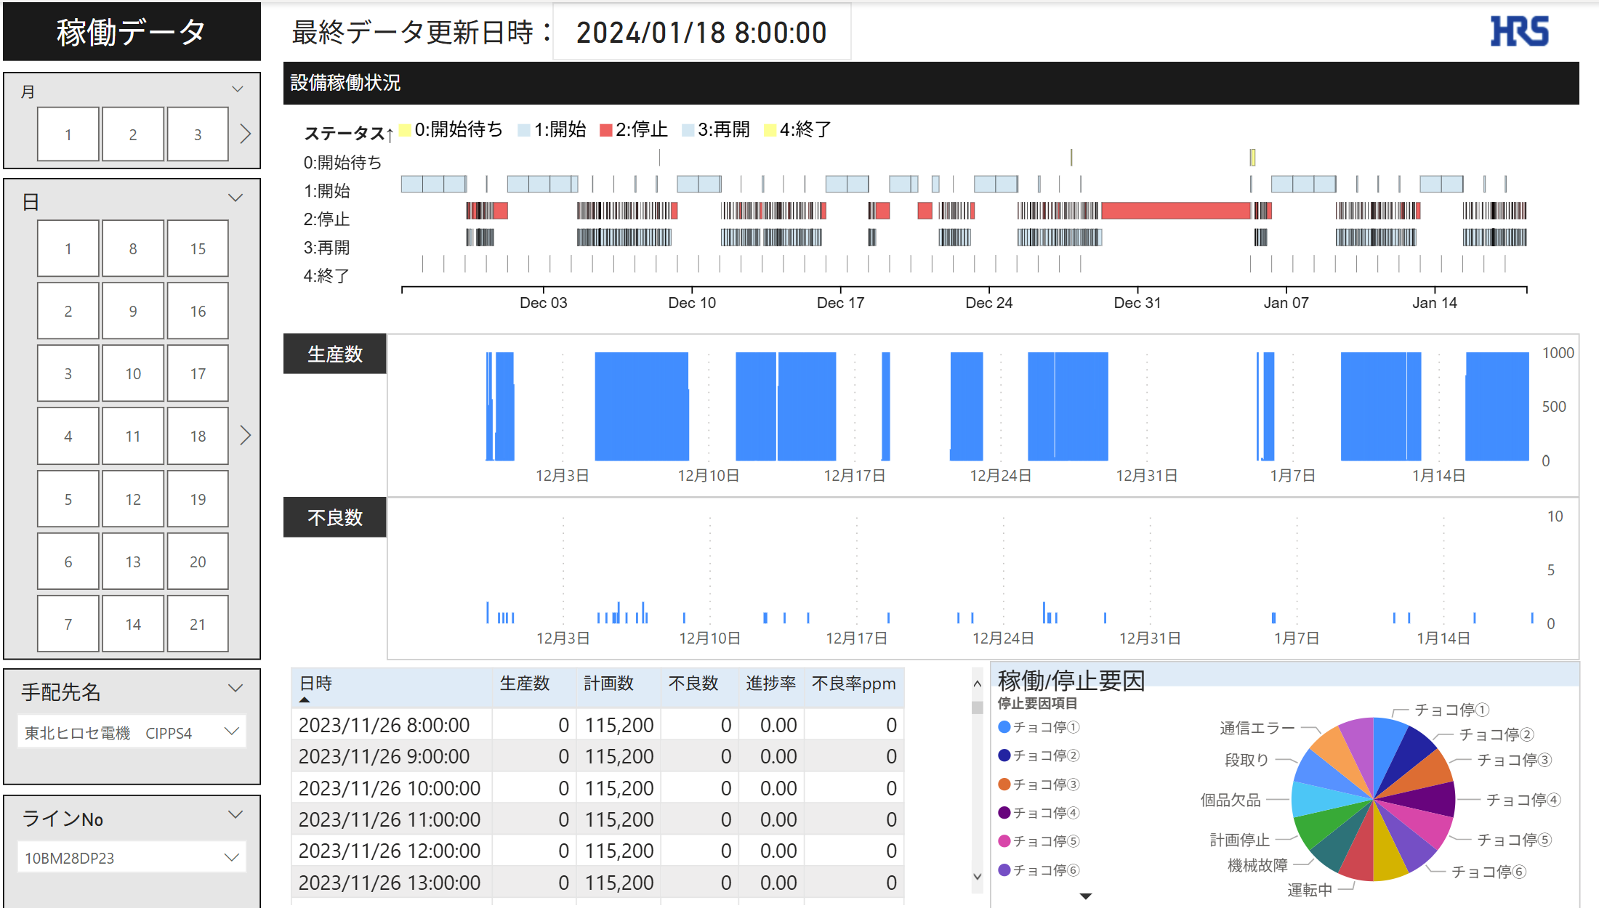
②月
⑥設備稼働状況

③日
⑦生産数

⑧不良数
④手配先名

⑩稼働/停止要因

⑨１時間ごとの生産進捗
⑤ラインNo

 |  |  | No | 名称 |  | 説明
 |  |  | 1 | 最終データ更新日時 |  | 最後に連携されたログの日時を表示
 |  |  | 2 | 月 |  | 選択した月で⑥～⑩のオブジェクトを抽出可能
 |  |  | 3 | 日 |  | 選択した日で⑥～⑩のオブジェクトを抽出可能
 |  |  | 4 | 手配先 |  | 選択した手配先で⑥～⑩のオブジェクトを抽出可能（単一選択）
 |  |  | 5 | ラインNo |  | 選択したラインNoで⑥～⑩のオブジェクトを抽出可能（単一選択）
 |  |  | 6 | 設備稼働状況 |  | 選択した手配先、ラインNoの設備稼働状況を出力
 |  |  | 7 | 生産数 |  | 選択した手配先、ラインNoの１時間ごとの生産数を出力
 |  |  | 8 | 不良数 |  | 選択した手配先、ラインNoの１時間ごとの不良数を出力
 |  |  | 9 | 1時間ごとの生産進捗 |  | 選択した手配先、ラインNoの１時間ごとの生産進捗を出力
 |  |  | 10 | 稼働/停止要因 |  | 選択した手配先、ラインNoの稼働/停止要因の割合を出力

 | ■特記事項
 |  | ・営業日と日時の考え方について
 |  |  | １．08:00:01~翌日08:00:00までを同一営業日として考える
 |  |  | ２．日時は09:00:00を開始時間とする(08:00:01は出力対象外)

 |  |  | 例
 |  |  | datetime |  | 営業日 |  | 日時
 |  |  | 2025-04-01 08:00:01 |  | 2025-04-01 |  | -
 |  |  | 2025-04-01 09:00:00 |  | 2025-04-01 |  | 2025-04-01 08:00:00
 |  |  | 2025-04-01 10:00:00 |  | 2025-04-01 |  | 2025-04-01 09:00:00
 |  |  | 2025-04-01 10:59:59 |  | 2025-04-01 |  | 2025-04-01 10:00:00
 |  |  | 2025-04-01 11:59:59 |  | 2025-04-01 |  | 2025-04-01 11:00:00
 |  |  | 2025-04-01 12:59:59 |  | 2025-04-01 |  | 2025-04-01 12:00:00
 |  |  | 2025-04-01 13:59:59 |  | 2025-04-01 |  | 2025-04-01 13:00:00
 |  |  | 2025-04-01 14:59:59 |  | 2025-04-01 |  | 2025-04-01 14:00:00
 |  |  | 2025-04-01 15:59:59 |  | 2025-04-01 |  | 2025-04-01 15:00:00
 |  |  | 2025-04-01 16:59:59 |  | 2025-04-01 |  | 2025-04-01 16:00:00
 |  |  | 2025-04-01 17:59:59 |  | 2025-04-01 |  | 2025-04-01 17:00:00
 |  |  | 2025-04-01 18:59:59 |  | 2025-04-01 |  | 2025-04-01 18:00:00
 |  |  | 2025-04-01 19:59:59 |  | 2025-04-01 |  | 2025-04-01 19:00:00
 |  |  | 2025-04-01 20:59:59 |  | 2025-04-01 |  | 2025-04-01 20:00:00
 |  |  | 2025-04-01 21:59:59 |  | 2025-04-01 |  | 2025-04-01 21:00:00
 |  |  | 2025-04-01 22:59:59 |  | 2025-04-01 |  | 2025-04-01 22:00:00
 |  |  | 2025-04-01 23:59:59 |  | 2025-04-01 |  | 2025-04-01 23:00:00
 |  |  | 2025-04-02 00:59:59 |  | 2025-04-01 |  | 2025-04-02
 |  |  | 2025-04-02 01:59:59 |  | 2025-04-01 |  | 2025-04-02 01:00:00
 |  |  | 2025-04-02 02:59:59 |  | 2025-04-01 |  | 2025-04-02 02:00:00
 |  |  | 2025-04-02 03:59:59 |  | 2025-04-01 |  | 2025-04-02 03:00:00
 |  |  | 2025-04-02 04:59:59 |  | 2025-04-01 |  | 2025-04-02 04:00:00
 |  |  | 2025-04-02 05:59:59 |  | 2025-04-01 |  | 2025-04-02 05:00:00
 |  |  | 2025-04-02 06:59:59 |  | 2025-04-01 |  | 2025-04-02 06:00:00
 |  |  | 2025-04-02 08:00:00 |  | 2025-04-01 |  | 2025-04-02 07:00:00
 |  |  | 2025-04-02 08:00:01 |  | 2025-04-02 |  | -

 |  | ・1時間当たりの生産数（不良数）の考え方について
 |  |  | Prod_logの生産数は営業日単位で、その時間までに生産された累計の生産数が出力される
 |  |  | 1時間当たりの生産数を求めるため、（生産数ー1時間前の生産数）で求める

 |  |  | 例
 |  |  | datetime |  | 日時 |  |  | 生産数 | 1時間当たりの生産数
 |  |  | 2024-05-03 08:00:01 |  | - |  |  | 0 | 0
 |  |  | 2024-05-03 09:00:00 |  | 2024-05-03 08:00:00 |  |  | 6,103 | 6,103
 |  |  | 2024-05-03 10:00:00 |  | 2024-05-03 09:00:00 |  |  | 6,918 | 815

全体概要
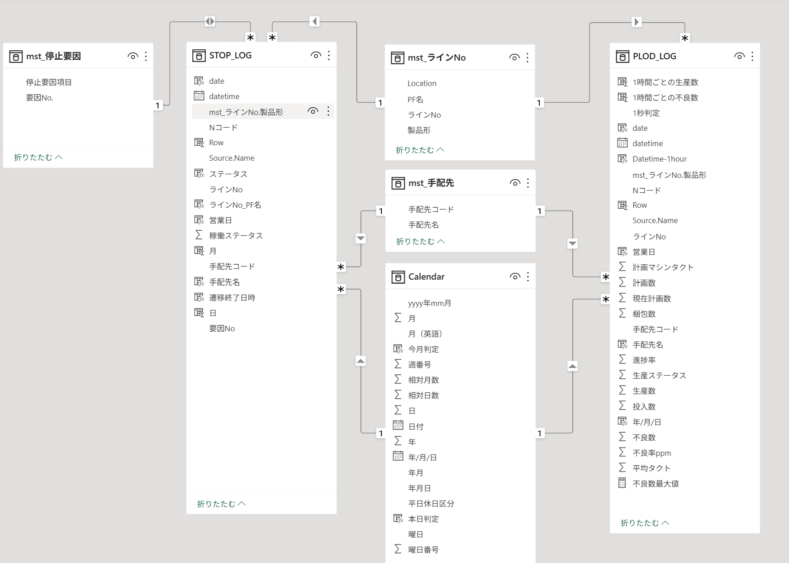
全体概要
 | ◆全体概要図
 |  | PowerQuery
１．マスタ取り込み
２．Stop_log作成
3．Plod_log作成
ライン一覧マスタ
停止要因マスタ
SUPPLIER_MASTER
Stop_log
Plod_log

FH/NCBを絞り込む為製品型追加

取り込み
取り込み
取り込み
TB化
TB化

M1
M2
M3
mst_ライン一覧
mst_停止要因
mst_手配先
STOP_LOG
mst_ライン一覧
PROD_LOG
mst_ライン一覧
FH/NCBを絞り込む為製品型追加

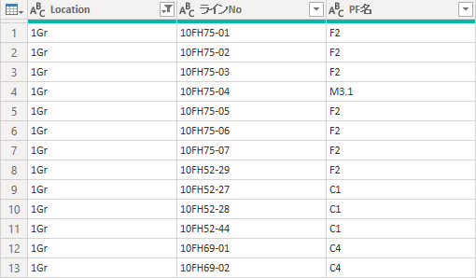
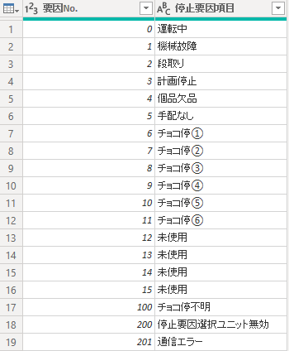

STOP_LOG
PROD_LOG

 |  | DAX、メジャー

T1
T2
STOP_LOG
PROD_LOG

 |  |  | 分類 | 名称 | 分類 | 名称
 |  |  | DAX | date | DAX | Datetime-1hour
 |  |  |  | 月 |  | date
 |  |  |  | 日 |  | 営業日
 |  |  |  | 営業日 |  | Row
 |  |  |  | 遷移終了日時 |  | 1時間ごとの生産数
 |  |  |  | Row |  | 1時間ごとの不良数
 |  |  |  | ラインNo_PF名
 |  |  |  | ステータス

 | ◆リレーション

